Hoja1
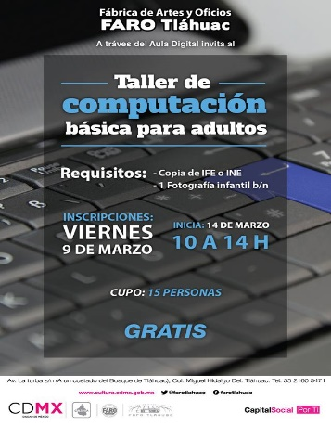
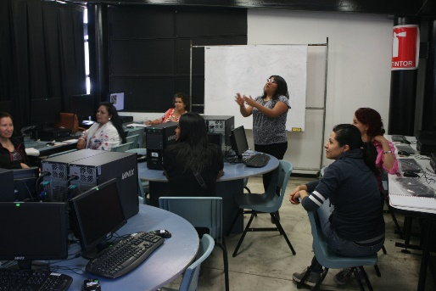
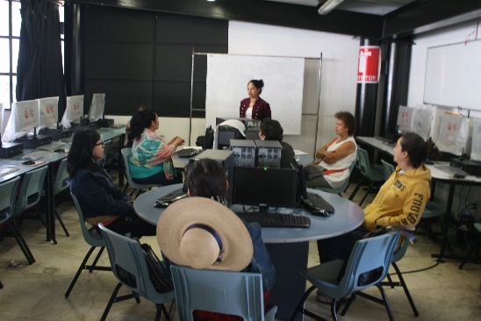
Actividades de desarrollo, destresas y aplicaciones de computo

MARZO

ACTIVIDAD | FECHA | HORA | TIPO DE ACTIVIDAD | PUBLICO AL QUE SE DIRIGE | LUGAR DE REALIZACIÓN | PUBLICO FEMENINO |  |  |  | PUBLICO MASCULINO |  |  |  | SUBTOTAL |  | TOTAL
 |  |  |  |  |  | 0-14 | 15-29 | 30-59 | MAYORES 60 | 0-14 | 15-29 | 30-59 | MAYORES 60 | F | M
COMPUTACION | 14 AL 28 DE MARZO | 10:00:00 | TALLER | ADULTOS | AULA DIGITAL | 0 | 0 | 6 | 6 | 0 | 0 | 0 | 0 | 12 | 0 | 12

